Form Responses 1
Timestamp | WAKTU (waktu saat lapor) | GEDUNG | LOKASI | JENIS KEGIATAN (Perbaikan : Jika ditemukan sudah rusak, Pembuatan Baru : Jika belum ada harus buat baru, Pemeliharaan ( Jika ditemukan belum rusak tapi butuh ditingkatkan) | STATUS (Segera / Urgent : mempengaruhi jalannya pelayanan, ada deadline, mempengaruhi nyawa) | BAGIAN YANG PERLU MAINTENANCE (Contoh tembok perlu di cat ulang, kebocoran atap) | DOKUMENTASI FOTO (SEBELUM PERBAIKAN) | JENIS PEKERJAAN (Terjadwal : Sudah dilist awal bulans esuai permintaan RS, Insidental : Temuan SPV di bulan berjalan) | STATUS | TANGGAL SELESAI | FOTO (SELESAI)
10/15/2025 | 2025-10-15 | Gedung A | Rooftop | Pemeliharaan | Segera / Urgent | Pemeliharaan dan pembersihan torn air bersih | https://drive.google.com/open?id=1a1NZYS62nSXaSzZlhsA3mCFUaE2pi6sp | Terjadwal | SELESAI | 2025-10-15 | 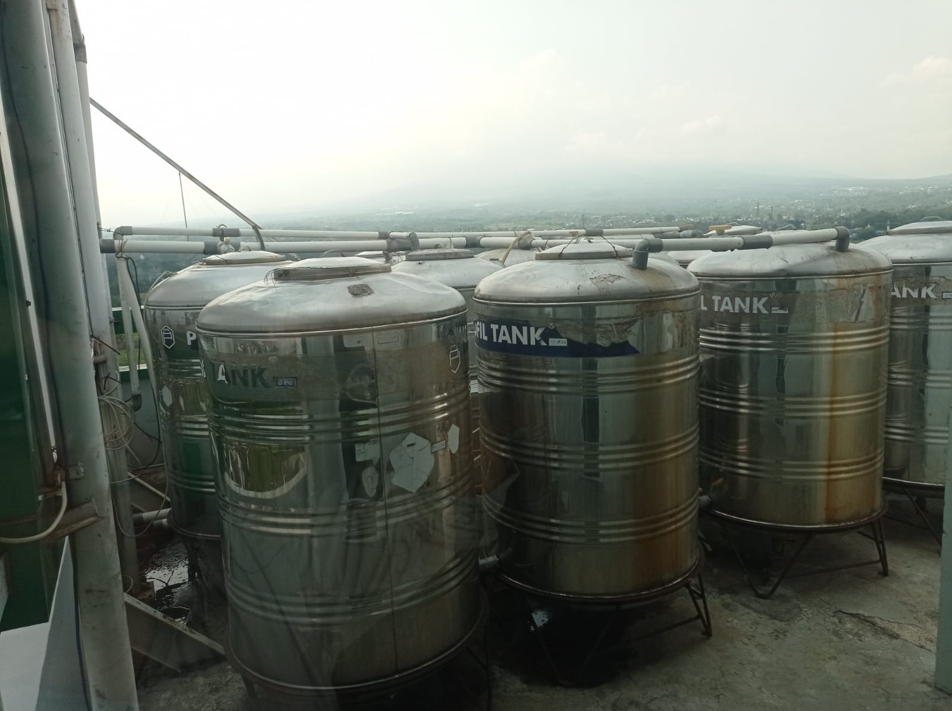
10/15/2025 | 2025-10-06 | LUAR GEDUNG | Area Laundry | Perbaikan | Segera / Urgent | Perbaikan tekel keramik ruang security | https://drive.google.com/open?id=1bkjliUN7R-Jwllvi8xG4L_Rmu1TT8Y5R | Insidental | BELUM |  | 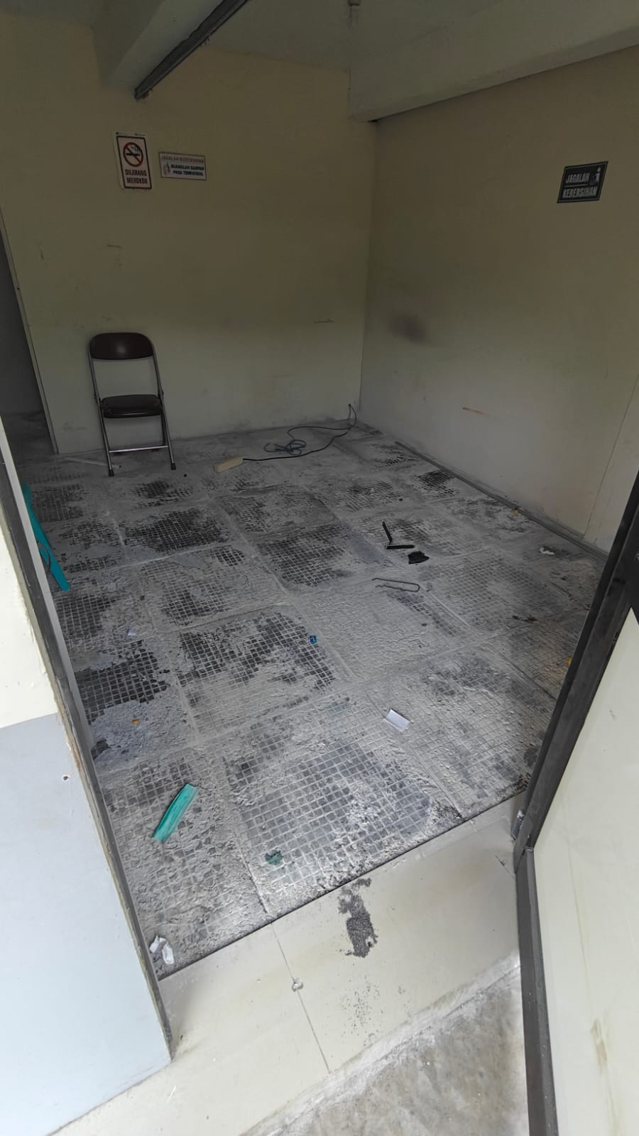
10/15/2025 | 2025-10-15 | Gedung D | Gedung D Lantai 1 | Perbaikan | Segera / Urgent | Perbaikan pengelasan kursi ruang tunggu pasien Poli IRJA | https://drive.google.com/open?id=1dzCiOognokdIfNStiD4dlt5Vdma81wIn | Insidental | SELESAI | 2025-10-15 | 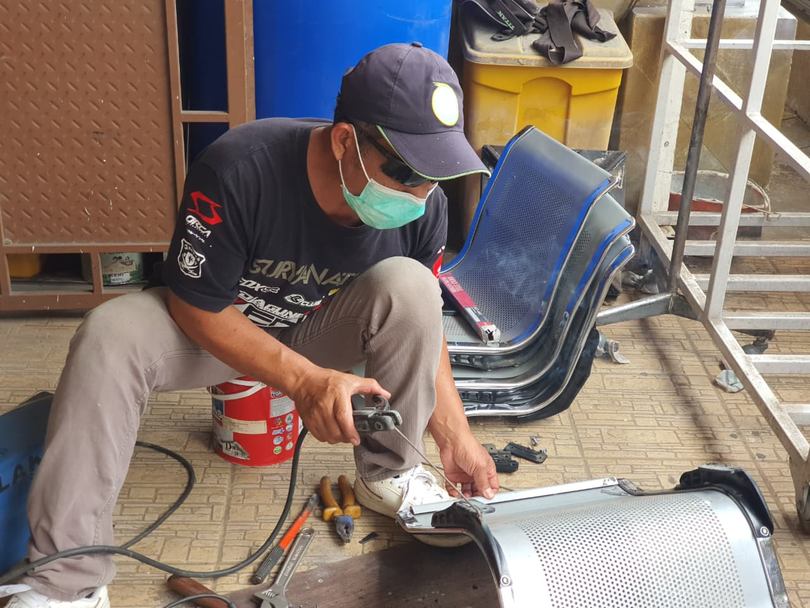
10/16/2025 | 2025-10-14 | Gedung C | Gedung C Lantai 1 | Pemeliharaan | Segera / Urgent | Sedot WC septitank depan IKO | https://drive.google.com/open?id=1KVlR-wnjz1LPDoXq29yjCPfBRvlDCFT9 | Insidental | SELESAI | 2025-10-16 | 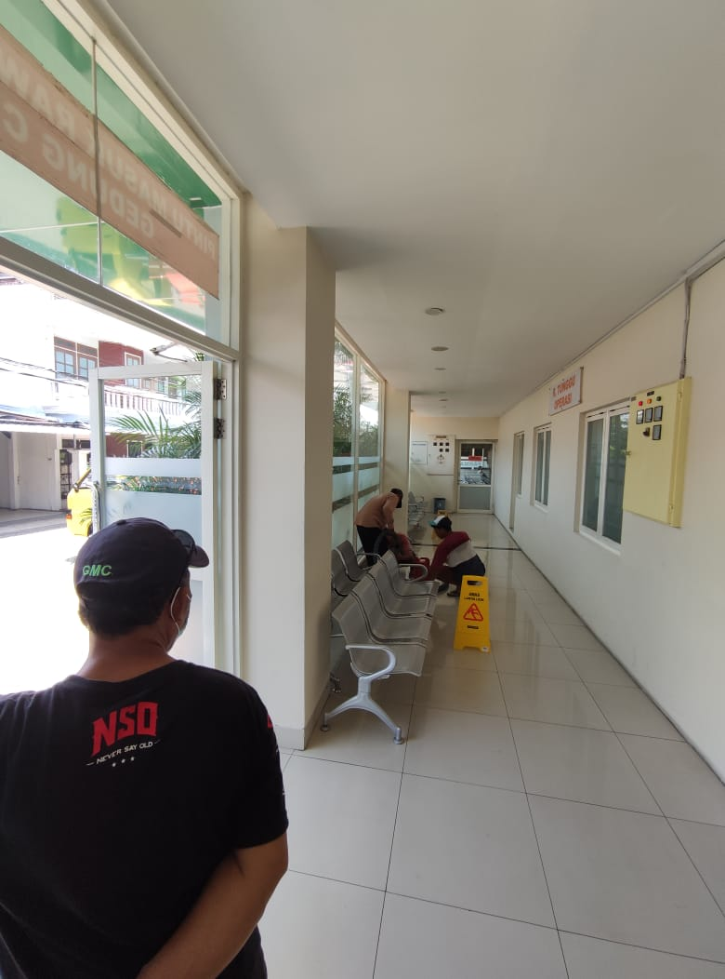
10/16/2025 | 2025-10-16 | Gedung C | Gedung C Lantai 2 | Perbaikan | Segera / Urgent | Perbaikan instalasi air panas IRNA 2C | https://drive.google.com/open?id=1lqre8ZpEVeMV4easH-5-R3G6M1drqfeV | Insidental | SELESAI | 2025-10-16 | 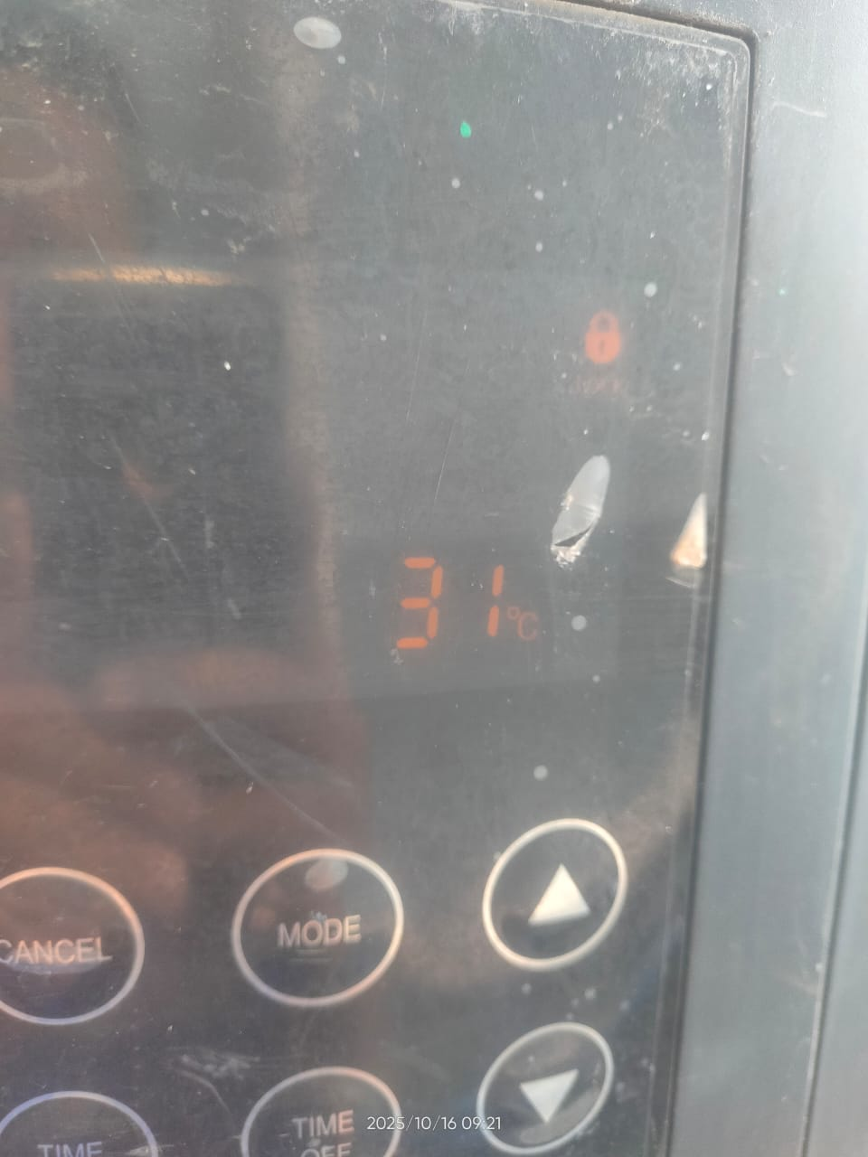
10/16/2025 | 2025-10-16 | Gedung C | Gedung C Lantai 2 | Perbaikan | Segera / Urgent | Perbaikan jet shower toilet IRNA 2C | https://drive.google.com/open?id=1SdbRLZOIIWVM041ckTwe5caUde2YJFHb | Insidental | SELESAI | 2025-10-16
10/16/2025 | 2025-10-16 | Gedung D | Gedung D Lantai 2 | Perbaikan | Segera / Urgent | Perbaikan wastafel poli gigi 2 | https://drive.google.com/open?id=142DLQa14n326gdNOdkbroM6vFuRnLCaX | Insidental | SELESAI | 2025-10-16 | 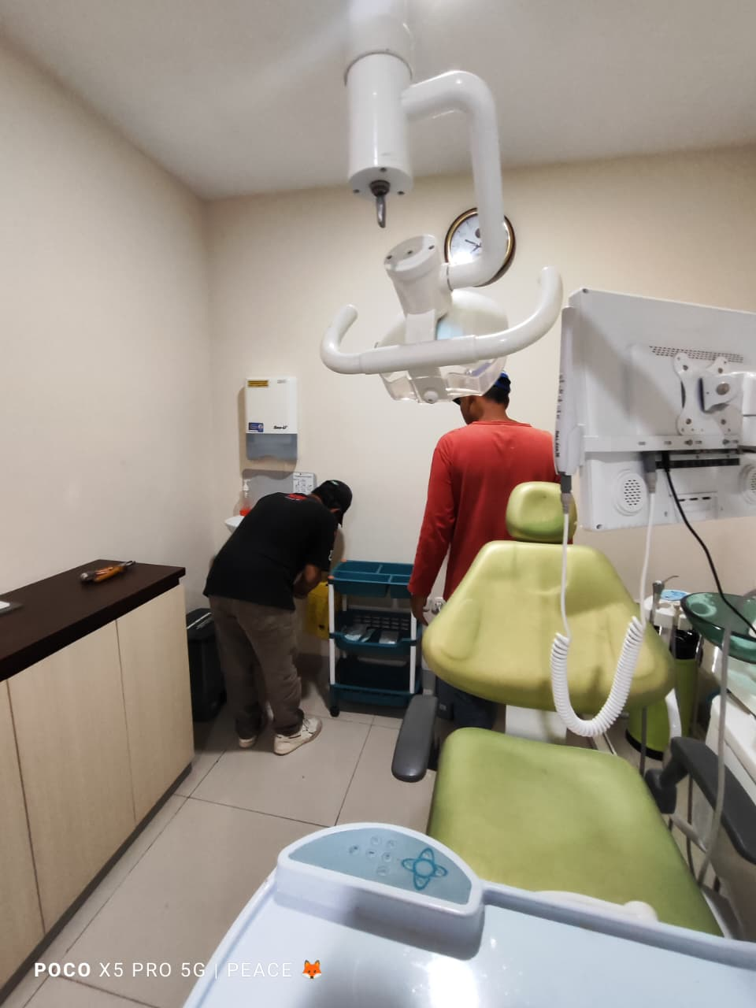
10/16/2025 | 2025-10-16 | Gedung B | Gedung B Lantai 1 | Perbaikan | Segera / Urgent | Perbaikan troly | https://drive.google.com/open?id=1ZmsKyObIC30WA9moE2oVpRhpw2XkZnTe | Insidental | SELESAI | 2025-10-16 | 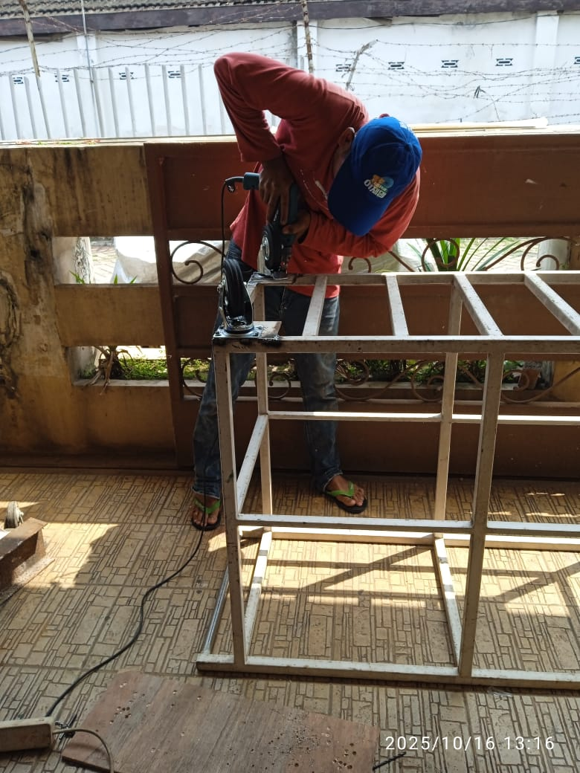
10/16/2025 | 2025-10-16 | Gedung B | Gedung B Lantai 1 | Perbaikan | Segera / Urgent | Perbaikan selang LPG dapur | https://drive.google.com/open?id=1eelQdsJybZ-AyjH3wHLgBedg1LdK1jkq | Insidental | SELESAI | 2025-10-16 | 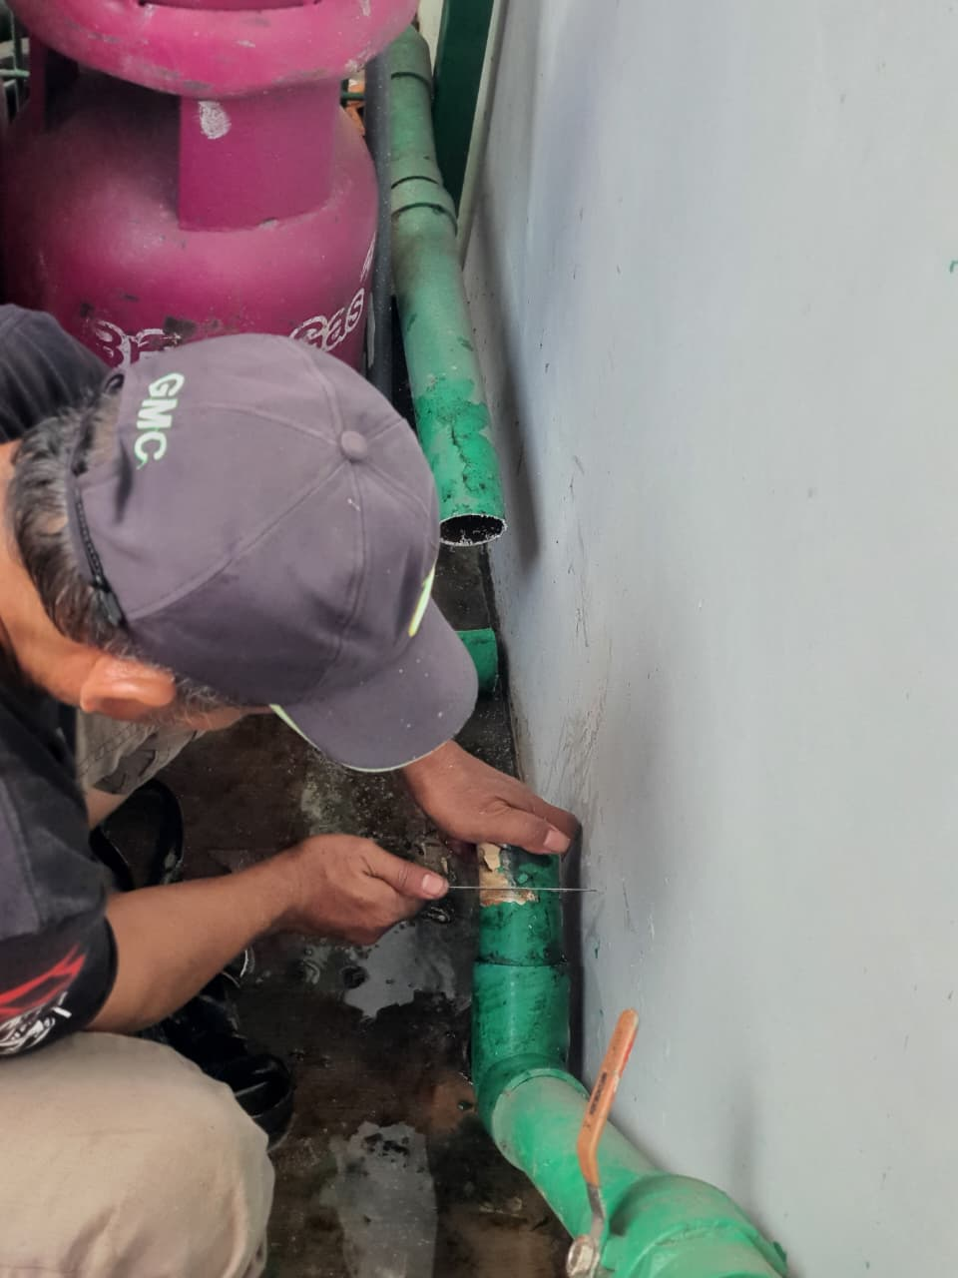
10/18/2025 | 2025-10-17 | Gedung B | Gedung B Lantai 1 | Perbaikan | Segera / Urgent | Perbaikan kran buntu depan ruang tunggu farmasi | https://drive.google.com/open?id=1tlSGQItiBhslfvkz-aStpTn_60WsbQsc | Insidental | SELESAI | 2025-10-18
10/18/2025 | 2025-10-17 | Gedung A | Gedung A Lantai 1 | Perbaikan | Segera / Urgent | Pembersihan got parkir mobill depan | https://drive.google.com/open?id=1uhFDsb8eRYTu2Df2AQ0wq_593mTEzyKn | Insidental | SELESAI | 2025-10-18
10/18/2025 | 2025-10-17 | Gedung A | Gedung A Lantai 1 | Perbaikan | Segera / Urgent | Perbaikan kursi parkir | https://drive.google.com/open?id=10-D1YAfMrHUe4igJCB5GJCZEgx0aoMJi | Insidental | SELESAI | 2025-10-18 | 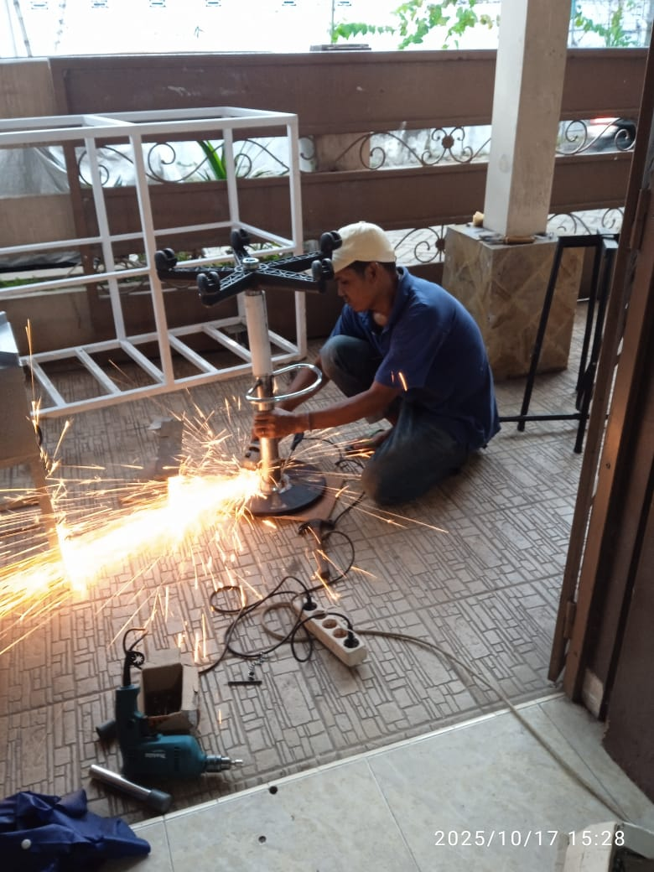
10/18/2025 | 2025-10-17 | Gedung B | Gedung B Lantai 1 | Perbaikan | Segera / Urgent | Pengecetan tatakan kompor dapur | https://drive.google.com/open?id=1UuGRR9CZQBmnOvjYIxZuqQgxYcNUShap | Insidental | SELESAI | 2025-10-18 | 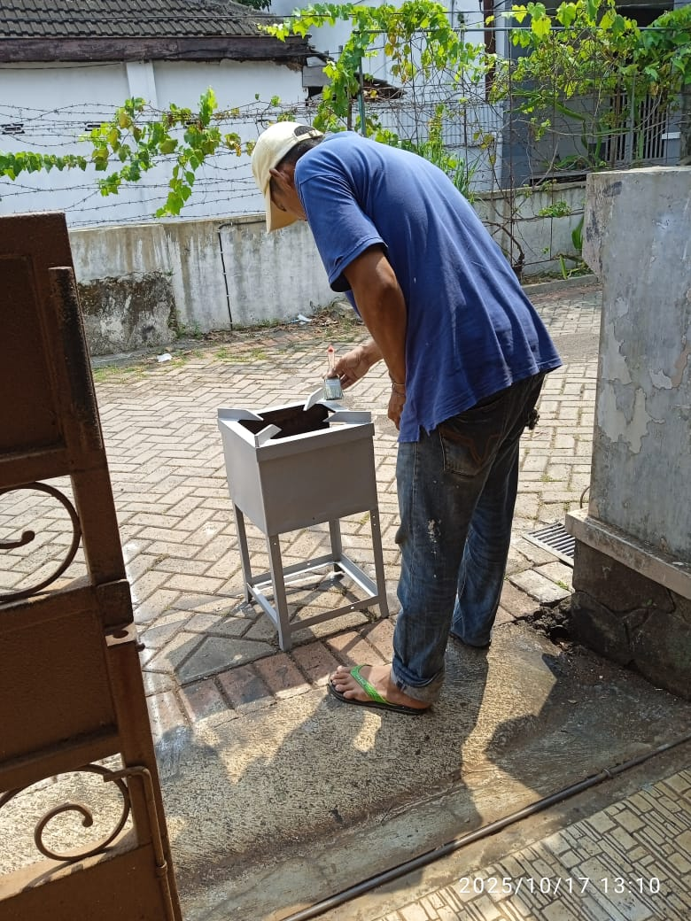
10/18/2025 | 2025-10-18 | LUAR GEDUNG | Area Laundry | Perbaikan | Segera / Urgent | Pengecetan trolly linen | https://drive.google.com/open?id=1AT0k0OJQOd7nG3y1usnLT8hNrSedO3yp | Insidental | SELESAI | 2025-10-18
10/18/2025 | 2025-10-18 | LUAR GEDUNG | Poli Paru | Pembuatan Baru | Segera / Urgent | Pembuatan rak baru rekam medis (belakang poli paru) | https://drive.google.com/open?id=1YHiCusX6o1w4X6mRwXQq30vlvuzYsig9 | Terjadwal
10/18/2025 | 2025-10-18 | LUAR GEDUNG | Poli Paru | Perbaikan | Segera / Urgent | Perbaikan rak rekam medis (belakang poli paru) | https://drive.google.com/open?id=1qlqUxLOSwweBJF0aTkAo9zPRoxdHuqkO | Terjadwal
10/18/2025 | 2025-10-18 | LUAR GEDUNG | Poli Paru | Perbaikan | Segera / Urgent | Perbaikan dinding retak rekam medis | https://drive.google.com/open?id=1ew-wTKdgI5SzsMqG0Zv-YP6W6PcIl785 | Terjadwal
10/18/2025 | 2025-10-18 | LUAR GEDUNG | Gedung C Lantai 1 | Perbaikan | Segera / Urgent | Perbaikan kebocoran plafon area finger karyawan | https://drive.google.com/open?id=1B752eo7Rx3ArgVCT-Za8HG41z_DpcL-X | Terjadwal
10/18/2025 | 2025-10-18 | Gedung D | Gedung D Lantai 2 | Perbaikan | Segera / Urgent | Perbaikan aliran wastafel ruang dr. Zora tidak keluar | https://drive.google.com/open?id=19RSTuOh7U2MhKrVR2eXsDKuIu1Me5q83 | Insidental
10/18/2025 | 2025-10-18 | Gedung A | Gedung A Lantai 1 | Perbaikan | Segera / Urgent | Perbaikan bed tindakan (pengelasan) IGD | https://drive.google.com/open?id=1564lEZEb4TK7bpUM4RpUzbf94RPaea7f | Insidental
10/18/2025 | 2025-10-18 | LUAR GEDUNG | Gudang tukang | Pemeliharaan | Segera / Urgent | Pengantaran skafolding UPI ke klinik MS Bedali | https://drive.google.com/open?id=1hUQ3MUvvkJ-qQGoruB0RBRTn-kkluNeR | Insidental
10/20/2025 | 2025-10-20 | Gedung B | Gedung B Lantai 3 | Pemeliharaan | Segera / Urgent | Pengecetan ruang toilet ESWL | https://drive.google.com/open?id=1cO8FGlBYWvOb-sHSEBz02bFliI2wU4t0 | Terjadwal
10/20/2025 | 2025-10-20 | LUAR GEDUNG | Poli Paru | Pembuatan Baru | Segera / Urgent | Pembuatan bilik dahak TBC poli paru | https://drive.google.com/open?id=1WF_sLWP3pjhS4lt_Ah8j6kpLwES8tKr1 | Insidental
10/21/2025 | 2025-10-20 | Gedung D | Gedung D Lantai 1 | Perbaikan | Segera / Urgent | Plafon pintu masuk IRJA bocor | https://drive.google.com/open?id=18_jrQ5grpd0OILvKnNNvJwD0hWUUk-CG | Terjadwal
10/21/2025 | 2025-10-21 | LUAR GEDUNG | Area Laundry | Pembuatan Baru | Segera / Urgent | Penggantian kain trolly laundry dengan bahan ACP | https://drive.google.com/open?id=1CeqgDH5PnCVmzDxKYLug0t8rUwE9yQvh | Terjadwal
10/21/2025 | 2025-10-21 | Gedung B | Gedung B Lantai 1 | Pemeliharaan | Segera / Urgent | Pengecatan ruang pemorsian dapur | https://drive.google.com/open?id=1w5Av6AgpWfh_QGjGW_R_TIx0UmjGGyqG | Terjadwal | SELESAI |  | 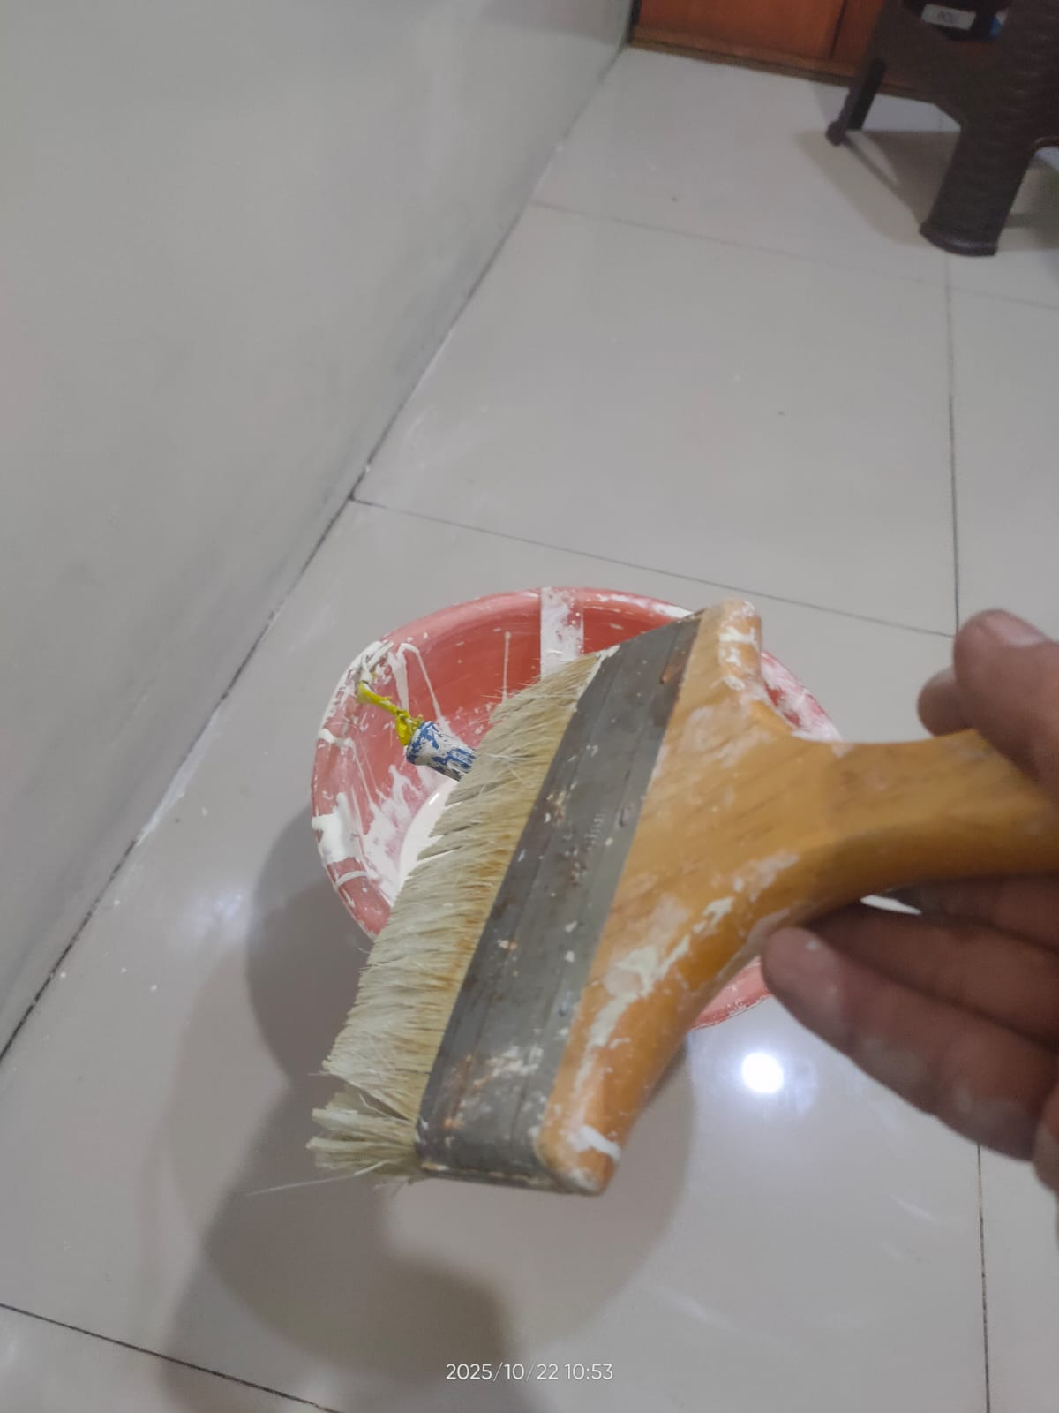
10/22/2025 | 2025-10-22 | Gedung C | Gedung C Lantai 3 | Pemeliharaan | Segera / Urgent | Pengecetan ruang toilet cempaka 7 IRNA 3C | https://drive.google.com/open?id=1PoZSGc-ukOm68joTioi_3alYe4Uuqouu | Terjadwal
10/23/2025 | 2025-10-23 | LUAR GEDUNG | ATM Bank Mandiri | Perbaikan | Segera / Urgent | Penambalan plafon ruang ATM mandiri bocor | https://drive.google.com/open?id=1kZaWRzzv1mJ95yweXoPxCe5L-MNm0j6r | Insidental | SELESAI | 2025-10-25
10/23/2025 | 2025-10-23 | Gedung A | Gedung A Lantai 7 | Perbaikan | Segera / Urgent | Perbaikan tekel toilet ruang dahlia 3 IRNA 7A pecah | https://drive.google.com/open?id=1qQ3b0CfeQRNkRzWM48lsHAgWbXdS5WrP | Terjadwal | SELESAI
10/23/2025 | 2025-10-23 | Gedung D | Gedung D Lantai 2 | Perbaikan | Segera / Urgent | Perbaikan plafon bocor ruang tunggu poli IRJA lantai 2D | https://drive.google.com/open?id=1D3GX-I1LNPNGSX6jF2LsjMRuyOayAvDp | Insidental
10/23/2025 | 2025-10-23 | Gedung D | Gedung D Lantai 4 | Perbaikan | Segera / Urgent | Perbaikan plafon bocor ruang tunggu poli sakura lantai 4D | https://drive.google.com/open?id=1jdn86Ux0V1nwvjU9dkKi1_EqifWVzu5q | Insidental
10/24/2025 | 2025-10-24 | LUAR GEDUNG | Lounge poli vaksin | Perbaikan | Segera / Urgent | Perbaikan plafon ruang lounge poli vaksin (bocor) | https://drive.google.com/open?id=1KiG1OddXtZKt3aecDoQMIzVgYY4w9ESH | Insidental | SELESAI | 2025-10-25 | 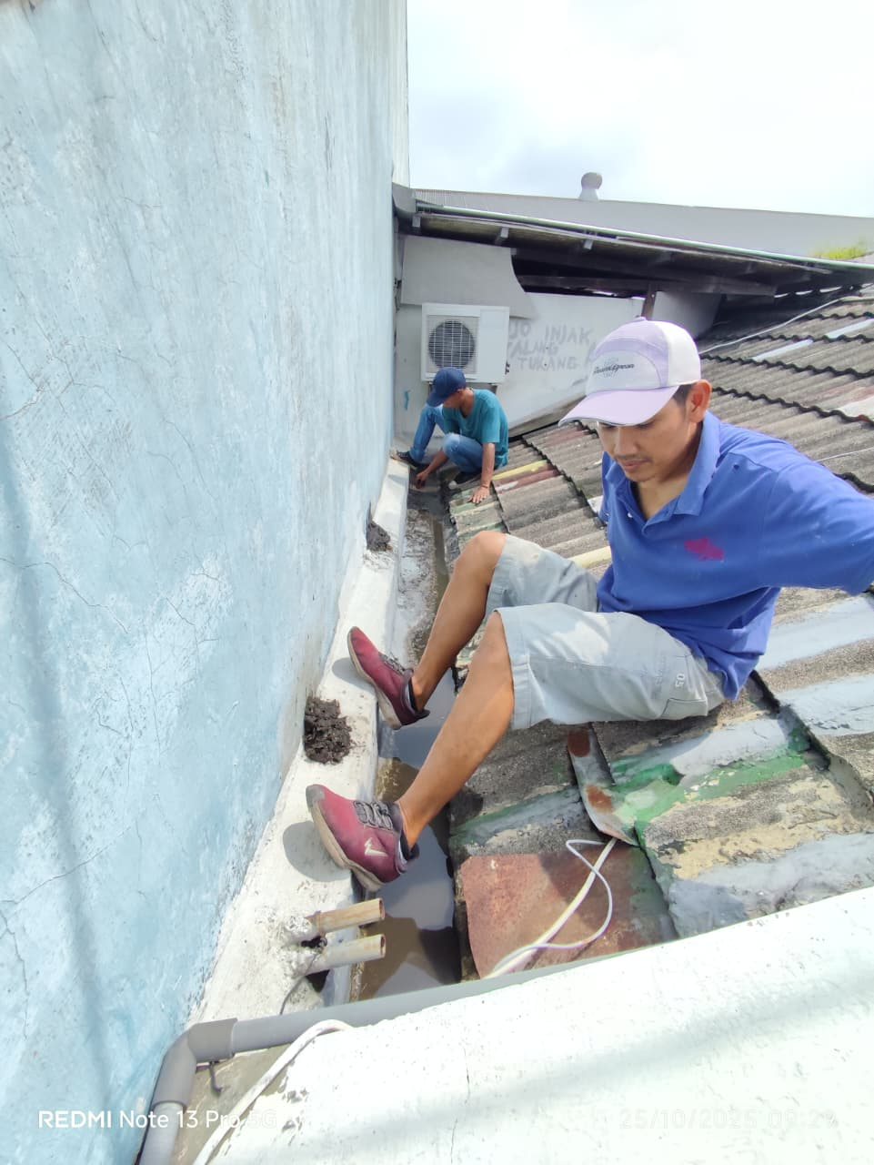
10/24/2025 | 2025-10-24 | Gedung D | Gedung D Lantai 1 | Perbaikan | Segera / Urgent | Pengelasan kursi tunggu poli IRJA | https://drive.google.com/open?id=1WbKeWqS4zQ1pk4bAXw9m9fCXyJ9cgHAh | Insidental
10/24/2025 | 2025-10-24 | Gedung C | Gedung C Lantai 5 | Perbaikan | Segera / Urgent | Pengecetan plafon pintu tembusan IRNA 5C bocor | https://drive.google.com/open?id=1x6tLPcNoUQ6wOvm_s0Q52xMg7sBi_r8b | Insidental
10/25/2025 | 2025-10-25 | Gedung D | Gedung D Lantai 5 | Perbaikan | Segera / Urgent | Perbaikan plafon pertengan ruang IRNA 5C dan poli 5D bocor | https://drive.google.com/open?id=1eSDtqHXw8Q_wMFcH0C_5Nz4PtXYVHLGD | Insidental
10/25/2025 | 2025-10-25 | Gedung B | Gedung B Lantai 1 | Perbaikan | Segera / Urgent | Perbaikan plafon ruang pojok laktasi bocor | https://drive.google.com/open?id=1jg6nnQMIDL7qrS29VKoom7hTzoTfTN67 | Insidental | SELESAI | 2025-10-25 | 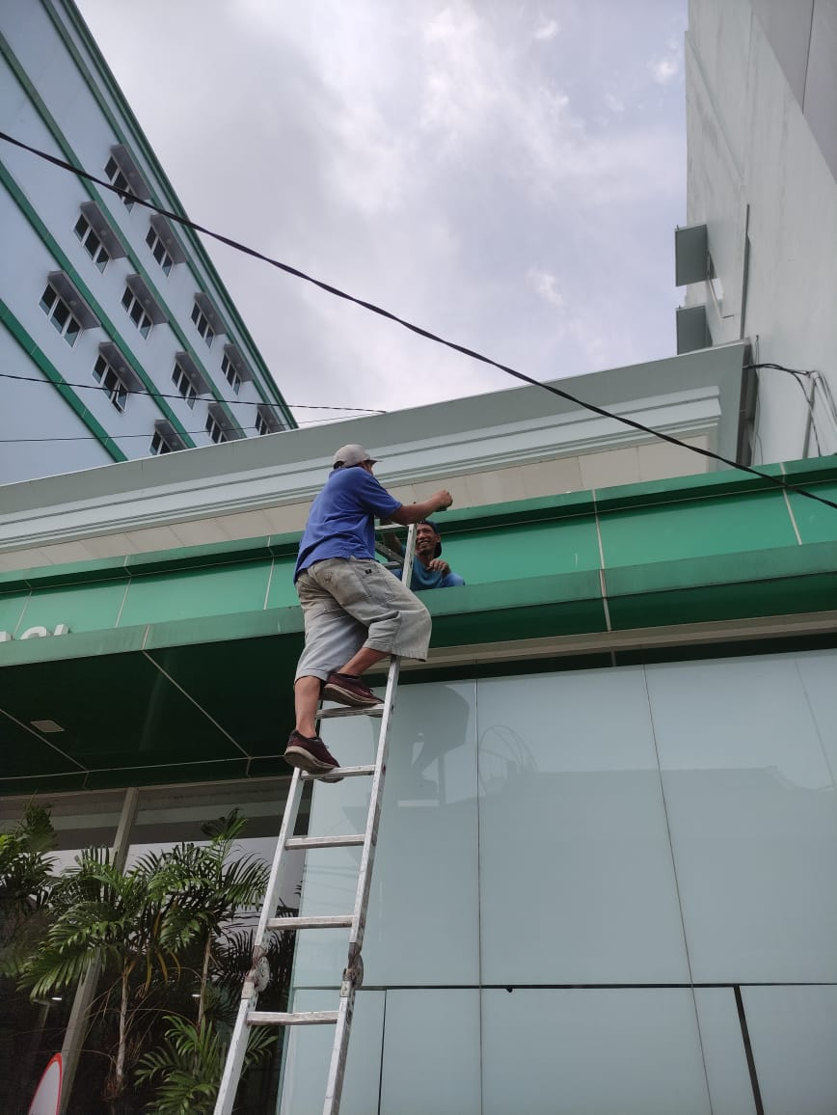
10/27/2025 | 2025-10-27 | Gedung C | Gedung C Lantai 1 | Perbaikan | Segera / Urgent | Perbaikan plafon koridor IKO (dekat toilet) bocor | https://drive.google.com/open?id=1xu3M9mJQh4bUsDiRdLkWBQiR2Fo-tT-G | Insidental
10/27/2025 | 2025-10-27 | Gedung D | Gedung D Lantai 4 | Pemeliharaan | Segera / Urgent | Pegecetan koridor ruang 4D | https://drive.google.com/open?id=1QVygsuV8tGQz8YaFpVVXaKwNxAUH-pNo | Terjadwal
10/28/2025 | 2025-10-28 | Gedung C | Gedung C Lantai 3 | Perbaikan | Segera / Urgent | Perbaikan pipa wastafel pecah ruang cempaka 5-6 IRNA 3C | https://drive.google.com/open?id=1PSBgqmwhW2eU4ie4kf4ZWwcHjKVgPmZg | Insidental | SELESAI
10/29/2025 | 2025-10-29 | Gedung D | Gedung D Lantai 5 | Perbaikan | Segera / Urgent | Perbaikan plafon koridor IRNA 5C dan 5D | https://drive.google.com/open?id=18g7rG9L5xgXi8Hww1JlP62jCF9QnVPCD | Insidental
10/29/2025 | 2025-10-29 | Gedung D | Gedung D Lantai 4 | Perbaikan | Segera / Urgent | Perbaikan plafon ruang 4D | https://drive.google.com/open?id=1Amc44ZIk36w776Nvo5fLA0fal0zXJcTY | Insidental
10/29/2025 | 2025-10-29 | Gedung D | Gedung D Lantai 5 | Perbaikan | Segera / Urgent | Perbaikan plafon ruang 5D | https://drive.google.com/open?id=1MZCxnqxqZyYUwtseOXHE3H5dzE7cq7Pw | Insidental
10/29/2025 | 2025-10-29 | LUAR GEDUNG | Lounge poli vaksin | Perbaikan | Segera / Urgent | Perbaikan plafon lounge poli vaksin | https://drive.google.com/open?id=1Y5Z4DgNqLQSIrSA39kPoblMt1cNWF9J6 | Insidental
10/29/2025 | 2025-10-29 | Gedung B | Gedung B Lantai 2 | Perbaikan | Segera / Urgent | Perbaikan plafon ruang meeting PT. DPM | https://drive.google.com/open?id=1q3xhGm-NygUfO25KU15YRLyCXjCdaRzV | Insidental
10/30/2025 | 2025-10-30 | Gedung D | Gedung D Lantai 5 | Perbaikan | Segera / Urgent | Penambalan pengecetan dinding batas gedung D dan gedung C | https://drive.google.com/open?id=1309sHmW-OKDSThkbRU6WbXWzpm4U8rga | Insidental | SELESAI | 2025-10-30
10/30/2025 | 2025-10-30 | Gedung D | Gedung D Lantai 5 | Perbaikan | Segera / Urgent | Penambalan rooftoop berlubang gedung D | https://drive.google.com/open?id=1cubYqyf_KCVtGCCIL8NImm2AlJV1EpLN | Insidental | SELESAI | 2025-10-30 | 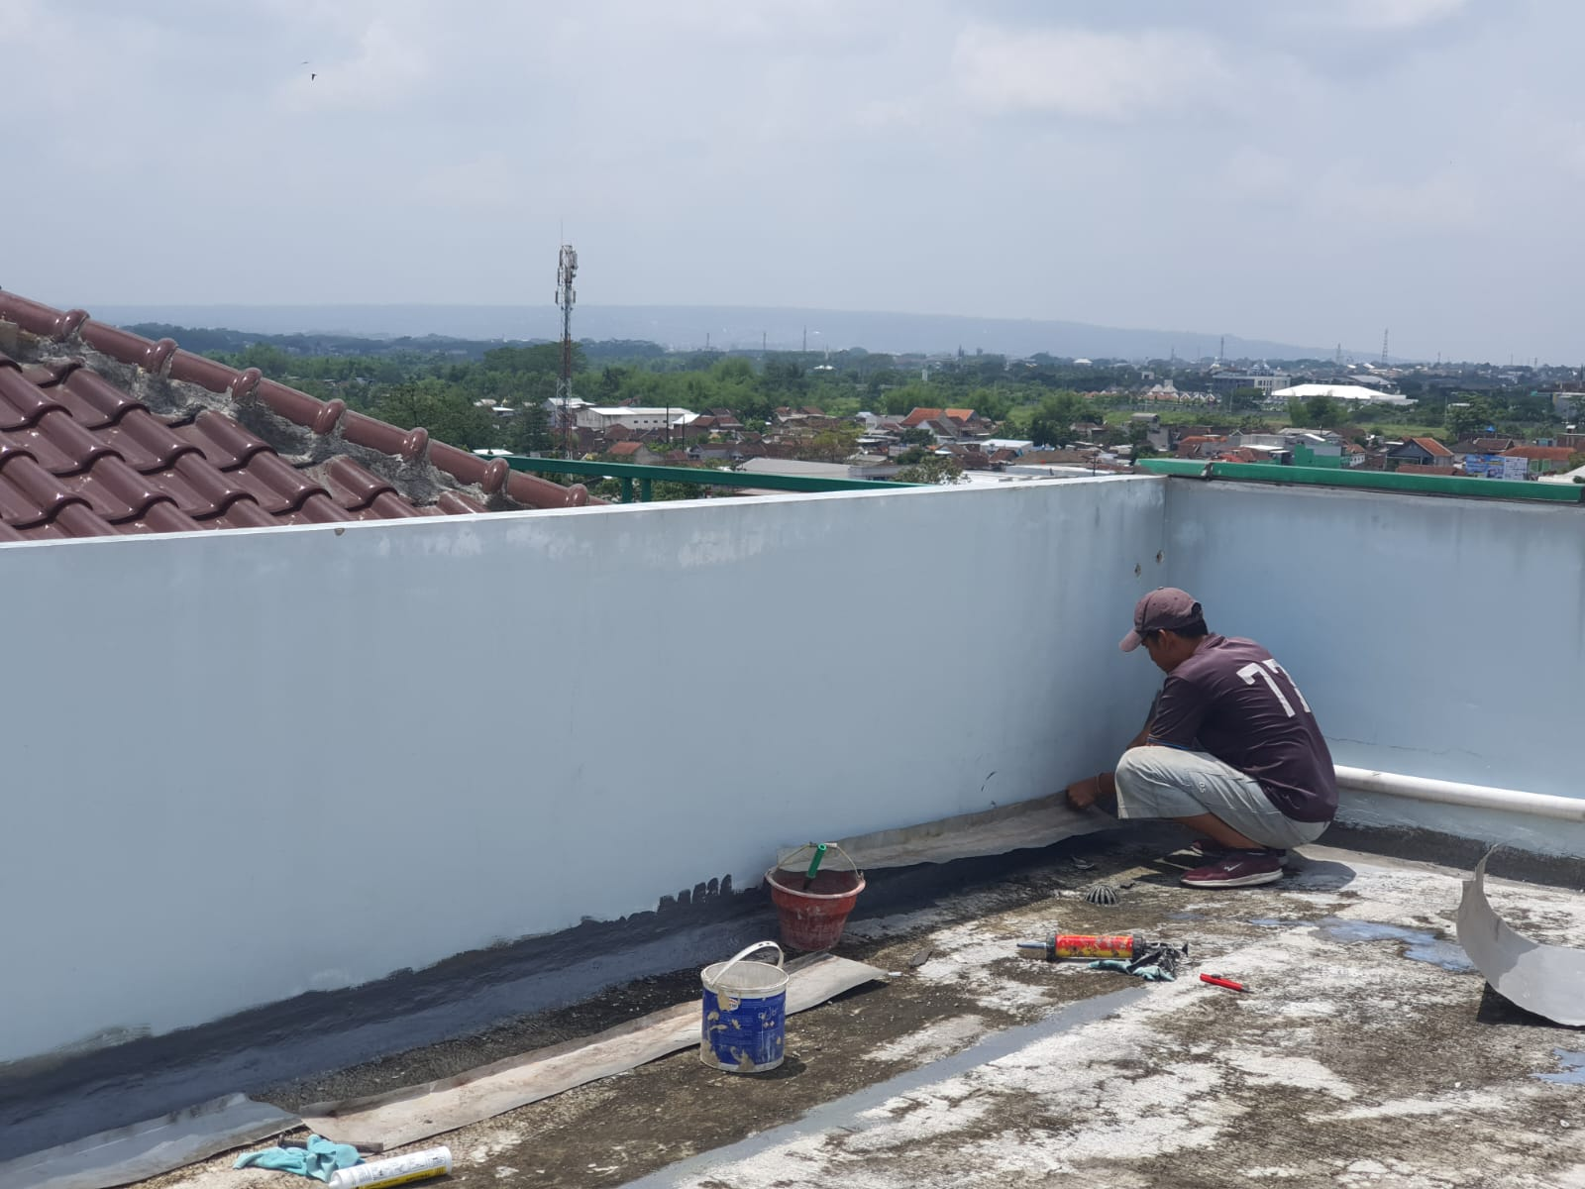
10/30/2025 | 2025-10-30 | Gedung A | Gedung A Lantai 1 | Pemeliharaan | Tidak Urgent | Pengecetan tiang infus IRNA | https://drive.google.com/open?id=1QdPOlOsgCuNpE0PoZfs384wUF2xvJHRJ | Terjadwal
11/1/2025 | 2025-10-31 | Gedung C | Gedung C Lantai 1 | Perbaikan | Segera / Urgent | Penggantian roda tabir radiologi | https://drive.google.com/open?id=1sDBb74zLob7lyfeI4JjZPXm52F0wwnpp | Insidental
11/1/2025 | 2025-10-31 | Gedung C | Gedung C Lantai 4 | Pemeliharaan | Segera / Urgent | Pengecatan di koridor ruang tindakan maternitas | https://drive.google.com/open?id=167IlQW_GTsOUxsp9cQ8QyvCr6orPmUm7 | Terjadwal
11/1/2025 | 2025-10-31 | Gedung D | Gedung C Lantai 4 | Perbaikan | Segera / Urgent | Perbaikan sifon wastafel rusak belakang tindakan maternitas | https://drive.google.com/open?id=1AhamyHCX2vMqkJi-BJvwpYQ7ZlNxMPIh | Insidental
11/1/2025 | 2025-11-01 | Gedung C | Gedung C Lantai 5 | Pemeliharaan | Segera / Urgent | Pengecatan di ruang Bougenvile 2 IRNA 5C | https://drive.google.com/open?id=1L2Rr5v71hmqwzxz4_UL9Hh6h38ndGfw7 | Terjadwal
11/3/2025 | 2025-11-03 | Gedung C | Gedung C Lantai 1 | Pemeliharaan | Segera / Urgent | Pengecetan tembok retak di IKO 2 | https://drive.google.com/open?id=1tXN0gO3551BTMC02wqc7dNTHOb3iDRHG | Terjadwal
11/3/2025 | 2025-11-03 | Gedung C | Gedung C Lantai 1 | Perbaikan | Segera / Urgent | Perbaikan plafon depan kamar mandi lorong IKO | https://drive.google.com/open?id=1a1m_99RRLwQYE7dXTLCRY9HJQ1CGlEob | Terjadwal

